Dashboard
Gênero
 | leads (#)
female | 18,431
male | 12,149
Status profissional
 | leads (%)
student | 0%
civil_servant | 2%
retired | 4%
freelancer | 5%
self_employed | 7%
businessman | 7%
other | 9%
clt | 65%
Faixa etária
 | leads (%)
20-40 | 47%
40-60 | 32%
60-80 | 19%
80+ | 2%

Faixa salarial
 | leads (%)
0-5000 | 16%
5000-10000 | 71%
10000-15000 | 10%
15000-20000 | 2%
20000+ | 2%
Classificação do veículo
 | veículos visitados (#)
Seminovo | 29418
Novo | 1162
Idade do veículo
 | veículos visitados (%)
Até 2 anos | 4%
De 2 a 4 anos | 11%
De 4 a 6 anos | 18%
De 6 a 8 anos | 20%
De 8 a 10 anos | 25%
Acima de 10 anos | 23%

Queries
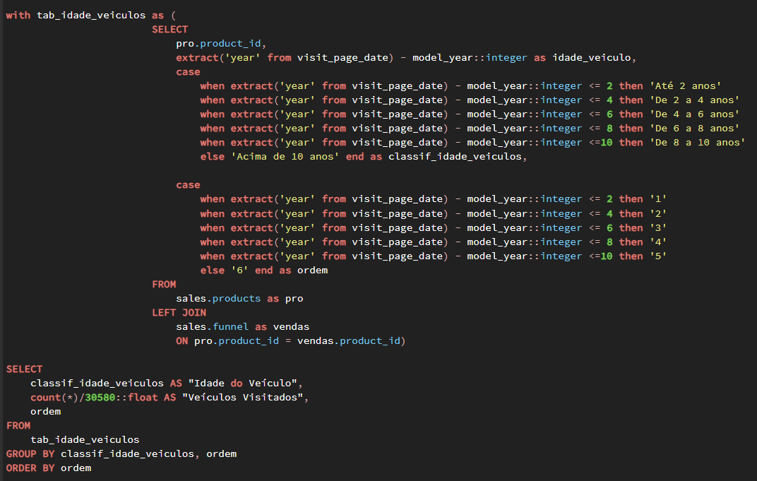
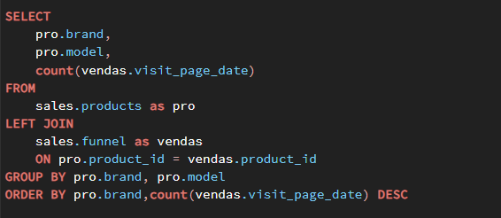
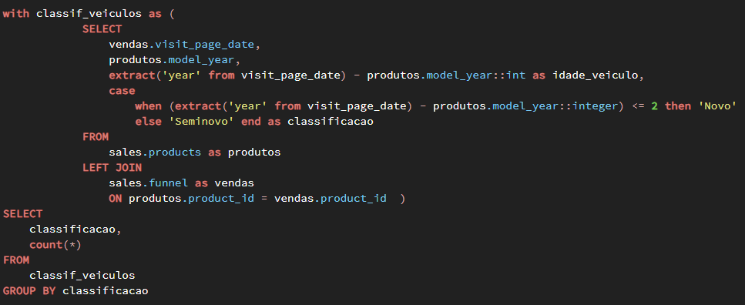
-- (Query 1) Gênero dos leads
-- Colunas: gênero, leads(#)
-- (Query 2) Status profissional dos leads
-- Colunas: status profissional, leads (%)
-- (Query 3) Faixa etária dos leads
-- Colunas: faixa etária, leads (%)
-- (Query 4) Faixa salarial dos leads
-- Colunas: faixa salarial, leads (%), ordem

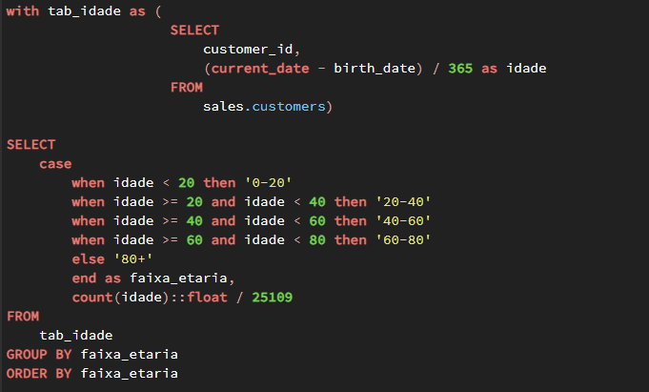
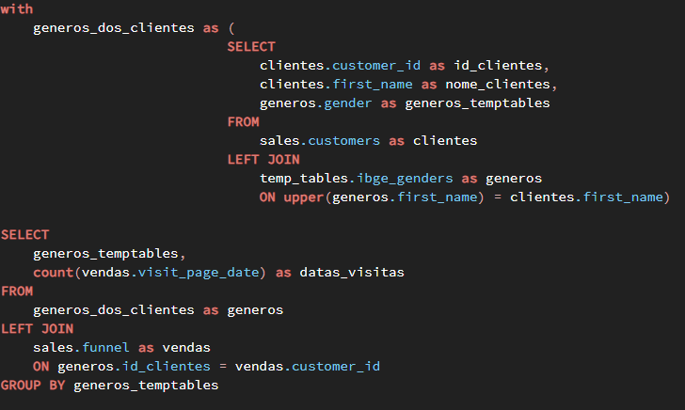
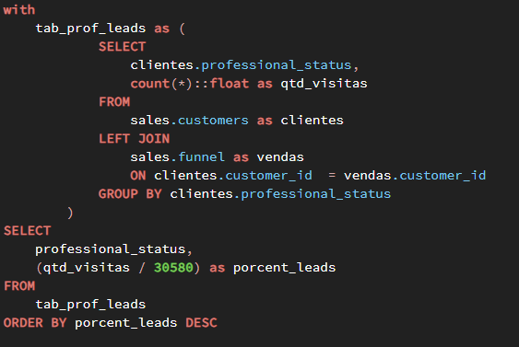
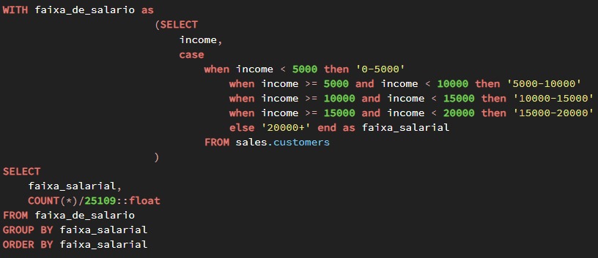

-- (Query 5) Classificação dos veículos visitados
-- Colunas: classificação do veículo, veículos visitados (#)
-- Regra de negócio: Veículos novos tem até 2 anos e seminovos acima de 2 anos
-- (Query 6) Idade dos veículos visitados
-- Colunas: Idade do veículo, veículos visitados (%), ordem
-- (Query 7) Veículos mais visitados por marca
-- Colunas: brand, model, visitas (#)

